Sheet1
ข้อมูลเงินกองทุนเพื่อการสืบสวน สอบสวน การป้องกันและปราบปรามการกระทำความผิดทางอาญา
สถานีตำรวจภูธรเบตง
รายการ | ไตรมาสที่ 4 (ต.ค. - ธ.ค.67) |  | ไตรมาสที่ 1 (ม.ค. - มี.ค.68) |  | ไตรมาส 2 (เม.ย. - มิ.ย.68) |  | ไตรมาสที่ 3 (ก.ค. - ก.ย.68) |  | ไตรมาสที่ 4 (ต.ค. - ธ.ค.68)
 | จัดสรร | เบิกจ่าย | จัดสรร | เบิกจ่าย | จัดสรร | เบิกจ่าย | จัดสรร | เบิกจ่าย | จัดสรร | เบิกจ่าย
 | 270,000 | 270,000 | 270,000 | 270,000
รวมเงิน | 270,000 | 270,000 | 270,000 | 270,000
รวมจํานวนคดี ที่ใช้เงินกองทุนฯ | 18 คดี |  | 18 คดี
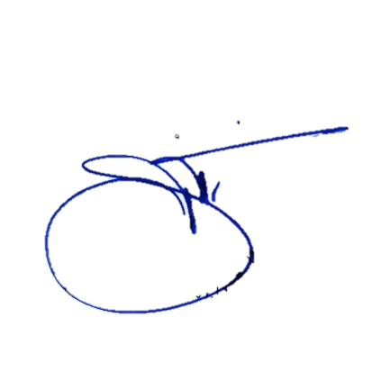
ข้อมูล ณ วันที่ 2 เม.ย.2568
ตรวจแล้วถูกต้อง
พ.ต.อ.
( จิรวัฒน์ ดูดิง )
ผกก.สภ.เบตง

